Đăng nhập
Project Name | Xây Dựng Website Bán Xe Tích Hợp AI Tư Vấn & Đặt Lịch Hẹn Trải Nghiệm
Module Code | Đăng nhập
 | Hoàn thành | Lỗi | Chưa kiểm tra | Bị chăn | Tổng số trường hợp thử nghiệm
Round 1 | 8 | 0 | 0 | 0 | 8
Round 2 | 8 | 0 | 0 | 0 | 8
 | 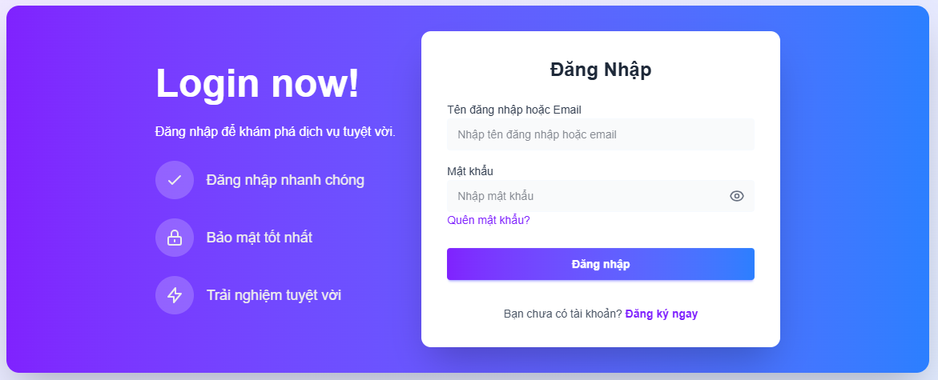
Test Case ID | Mô tả | Hành động | Điều kiện tiên quyết | Kết quả mong đợi | Kết quả thực tế | Kết quả |  |  | Kết quả |  |  | Chú thích
 |  |  |  |  |  | Vòng 1 |  |  | Vòng 2
 |  |  |  |  |  | Trạng thái | Ngày kiểm tra | Người kiểm tra | Trạng thái | Ngày kiểm tra | Người kiểm tra
GUI_SHOW Trang đăng nhập
GUI-DN01 | [Login] Label |  |  | Label : black - Status : enable | -Label : black -Status : enable | Passed | 2025-03-29 | Thịnh | Passed | 2025-03-30 | Thịnh
GUI-DN02 | [Email or Username] Textbox |  |  | Text color : black - Status : enable | -Text color : black -Status : enable | Passed | 2025-03-29 | Thịnh | Passed | 2025-03-30 | Thịnh
GUI-DN03 | [Mật khẩu] Textbox |  |  | Text color : black - Status : enable | -Text color : black -Status : enable | Passed | 2025-03-29 | Thịnh | Passed | 2025-03-30 | Thịnh
GUI-DN04 | [Login] Button |  |  | Text color : white - Background : purple - Status : enable | Text color : white - Background : purple - Status : enable | Passed | 2025-03-29 | Thịnh | Passed | 2025-03-30 | Thịnh
GUI-DN05 | [Register Here] Link |  |  | Text color : blue - Status : clickable | Text color : blue - Status : clickable | Passed | 2025-03-29 | Thịnh | Passed | 2025-03-30 | Thịnh
GUI-DN06 | [Forgot Password?] Link |  |  | Text color : black - Status : clickable | Text color : black - Status : clickable | Passed | 2025-03-29 | Thịnh | Passed | 2025-03-30 | Thịnh
FUNCTION_SHOW Trang đăng nhập
FUNC-DN01 | Xác thực trang đăng nhập đang hiển thị | 1. Truy cập website 2. Hiển thị trang đăng nhập | Truy cập vào hệ thống | Hiển thị trang đăng nhập . | Hiển thị trang đăng nhập . | Passed | 2025-03-29 | Thịnh | Passed | 2025-03-30 | Thịnh
FUNC-DN02 | Đăng nhập thành công | 1. Email/Tên đăng nhập: daanhthinh@gmail.com 2. Mật khẩu: 123 3. Nhấn nút "Login" | Truy cập vào hệ thống | Hệ thống đăng nhập thành công và chuyển sang trang chính | Hệ thống đăng nhập thành công và chuyển sang trang chính | Passed | 2025-03-29 | Thịnh | Passed | 2025-03-30 | Thịnh
FUNC-DN03 | Đăng nhập thất bại khi điền sai Email/Username hoặc Password | 1. Email/Tên đăng nhập: wrongemail@gmail.com 2. Mật khẩu: wrongpassword 3. Nhấn nút "Login" | Truy cập vào hệ thống | Hệ thống thông báo lỗi: "Authentication failed" | Hệ thống thông báo lỗi: "Authentication failed" | Passed | 2025-03-29 | Thịnh | Passed | 2025-03-30 | Thịnh
FUNC-DN04 | Để trống trường "Password" | 1. Email/Tên đăng nhập: daanhthinh@gmail.com 2. Không nhập Mật khẩu 3. Nhấn nút "Login" | Truy cập vào hệ thống | Thông báo lỗi: "Please fill out this field" | Thông báo lỗi: "Please fill out this field" | Passed | 2025-03-29 | Thịnh | Passed | 2025-03-30 | Thịnh
FUNC-DN05 | Để trống trường "Email or Username" | 1. Không nhập Email/Tên đăng nhập 2. Mật khẩu: 123 3. Nhấn nút "Login" | Truy cập vào hệ thống | Thông báo lỗi: "Please fill out this field" | Thông báo lỗi: "Please fill out this field" | Passed | 2025-03-29 | Thịnh | Passed | 2025-03-30 | Thịnh
FUNC-DN06 | Để trống tất cả các trường dữ liệu | 1. Không nhập Email/Tên đăng nhập 2. Không nhập Mật khẩu 3. Nhấn nút "Login" | Truy cập vào hệ thống | Thông báo lỗi: "Please fill out this field" | Thông báo lỗi: "Please fill out this field" | Passed | 2025-03-29 | Thịnh | Passed | 2025-03-30 | Thịnh
FUNC-DN07 | Kiểm tra chức năng "Register Here" | 1. Nhấn vào link "Register Here" | Truy cập vào hệ thống | Hệ thống chuyển hướng đến trang đăng ký | Hệ thống chuyển hướng đến trang đăng ký | Passed | 2025-03-29 | Thịnh | Passed | 2025-03-30 | Thịnh
FUNC-DN08 | Kiểm tra chức năng "Forgot Password?" | 1. Nhấn vào link "Forgot Password?" | Truy cập vào hệ thống | Hệ thống chuyển hướng đến trang khôi phục mật khẩu | Hệ thống chuyển hướng đến trang khôi phục mật khẩu | Passed | 2025-03-29 | Thịnh | Passed | 2025-03-30 | Thịnh

Đăng xuất
Project Name | Xây Dựng Website Bán Xe Tích Hợp AI Tư Vấn & Đặt Lịch Hẹn Trải Nghiệm
Module Code | Đăng xuất
 | Hoàn thành | Lỗi | Chưa kiểm tra | Bị chăn | Tổng số trường hợp thử nghiệm
Round 1 | 1 | 0 | 0 | 0 | 1
Round 2 | 1 | 0 | 0 | 0 | 1
 | 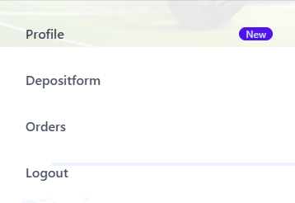
Test Case ID | Mô tả | Hành động | Điều kiện tiên quyết | Kết quả mong đợi | Kết quả thực tế | Kết quả |  |  | Kết quả |  |  | Chú thích
 |  |  |  |  |  | Vòng 1 |  |  | Vòng 2
 |  |  |  |  |  | Trạng thái | Ngày kiểm tra | Người kiểm tra | Trạng thái | Ngày kiểm tra | Người kiểm tra
GUI_SHOW Trang đăng xuất
GUI-DK01 | [Dashbroad, Orders, Password Change, Account Details, Logout] Listbox |  |  | -Text color: white -Status : enable | -Text color: white -Status : enable | Passed | 2025-03-29 | Thịnh | Passed | 2025-03-30 | Thịnh
FUNCTION_SHOW Trang đăng xuất
FUNC-DK01 | Đăng xuất thành công | 1. Truy cập web và đăng nhập hệ thống 2. Bấm vào biểu tượng người dùng 3. Bấm vào "Đăng xuất" ở listbox | Truy cập vào hệ thống | Hệ thống chuyển qua trang chủ | Hệ thống chuyển qua trang chủ | Passed | 2025-03-29 | Thịnh | Passed | 2025-03-30 | Thịnh

Đăng ký
Project Name | Xây Dựng Website Bán Xe Tích Hợp AI Tư Vấn & Đặt Lịch Hẹn Trải Nghiệm
Module Code | Đăng ký
 | Hoàn thành | Lỗi | Chưa kiểm tra | Bị chăn | Tổng số trường hợp thử nghiệm
Round 1 | 7 | 0 | 0 | 0 | 7
Round 2 | 7 | 0 | 0 | 0 | 7
 | 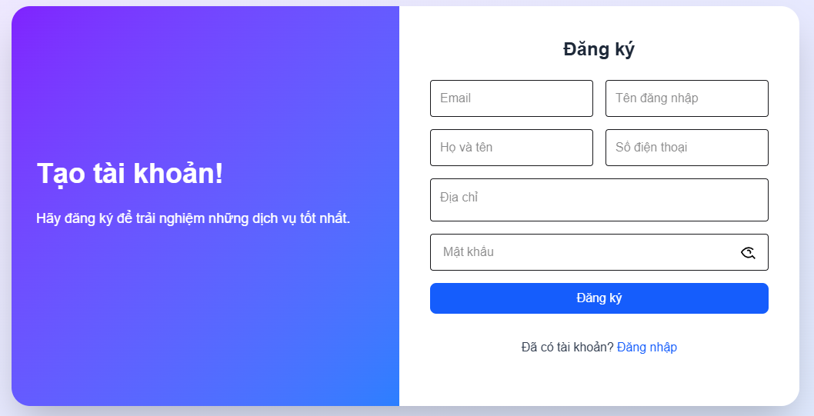
Test Case ID | Mô tả | Hành động | Điều kiện tiên quyết | Kết quả mong đợi | Kết quả thực tế | Kết quả |  |  | Kết quả |  |  | Chú thích
 |  |  |  |  |  | Vòng 1 |  |  | Vòng 2
 |  |  |  |  |  | Trạng thái | Ngày kiểm tra | Người kiểm tra | Trạng thái | Ngày kiểm tra | Người kiểm tra
GUI_SHOW Trang đăng ký
GUI-DK01 | [Email] Textbox |  |  | -Label : black -Status : enable | -Label : black -Status : enable | Passed | 2025-03-29 | Thịnh | Passed | 2025-03-30 | Thịnh
GUI-DK02 | [Tên đăng nhập] Textbox |  |  | -Label : black -Status : enable | -Label : black -Status : enable | Passed | 2025-03-29 | Thịnh | Passed | 2025-03-30 | Thịnh
GUI-DK03 | [Họ và tên] Textbox |  |  | -Text color : black -Status : enable | -Text color : black -Status : enable | Passed | 2025-03-29 | Thịnh | Passed | 2025-03-30 | Thịnh
GUI-DK04 | [Số điện thoại] Textbox |  |  | -Text color : black -Status : enable | -Text color : black -Status : enable | Passed | 2025-03-29 | Thịnh | Passed | 2025-03-30 | Thịnh
GUI-DK05 | [Địa chỉ] Textbox |  |  | -Text color : black -Status : enable | -Text color : black -Status : enable | Passed | 2025-03-29 | Thịnh | Passed | 2025-03-30 | Thịnh
GUI-DK06 | [Mật khẩu] Textbox |  |  | -Text color : black -Status : enable | -Text color : black -Status : enable | Passed | 2025-03-29 | Thịnh | Passed | 2025-03-30 | Thịnh
GUI-DK07 | [Đăng ký] Button |  |  | -Text color : white -Status : enable -Background : blue | -Text color : white -Status : enable -Background : blue | Passed | 2025-03-29 | Thịnh | Passed | 2025-03-30 | Thịnh
FUNCTION_SHOW Trang đăng ký
FUNC-DK01 | Đăng ký tài khoản thành công | 1. Truy cập vào trang đăng ký tài khoản 2. Email: user@example.com 3. Tên đăng nhập: user123 4. Tên: Nguyễn Văn A 5. Số điện thoại: 0912345678 6. Địa chỉ: 123 Đường ABC 7. Mật khẩu: Password123 8. Click vào nút "Đăng ký" |  | Hệ thống thông báo đăng ký tài khoản thành công, sau đó quay về trang đăng nhập | Hệ thống thông báo đăng ký tài khoản thành công, sau đó quay về trang đăng nhập | Passed | 2025-03-29 | Thịnh | Passed | 2025-03-30 | Thịnh
FUNC-DK02 | Đăng ký tài khoản không thành công vì nhập FullName chứa ký tự đặc biệt (!@#$%^&*";<>/\|) hoặc <4 và >12 ký tự | 1. Email: user@example.com 2. Tên đăng nhập: u!@#$ 3. Tên: Nguyễn Văn A 4. Số điện thoại: 0912345678 5. Địa chỉ: 123 Đường ABC 6. Mật khẩu: Password123 7. Click vào nút "Đăng ký" |  | Hệ thống thông báo" User name không được chứa ký tự đặc biệt và có độ dài từ 4 - 12 ký tự ", sau dó yêu cầu người dùng nhập lại | Hệ thống thông báo" User name không được chứa ký tự đặc biệt và có độ dài từ 4 - 12 ký tự ", sau dó yêu cầu người dùng nhập lại | Passed | 2025-03-29 | Thịnh | Passed | 2025-03-30 | Thịnh
FUNC-DK03 | Đăng ký tài khoản không thành công vì nhập trùng tên đăng nhập | 1. Email: existing@example.com 2. Tên đăng nhập: existinguser 3. Tên: Nguyễn Văn A 4. Số điện thoại: 0912345678 5. Địa chỉ: 123 Đường ABC 6. Mật khẩu: Password123 7. Click vào nút "Đăng ký" |  | Hệ thống thông báo "Email hoặc tên đăng nhập đã tồn tại", sau đó yêu cầu người dùng nhập lại | Hệ thống thông báo "Email hoặc tên đăng nhập đã tồn tại", sau đó yêu cầu người dùng nhập lại | Passed | 2025-03-29 | Thịnh | Passed | 2025-03-30 | Thịnh
FUNC-DK04 | Đăng ký tài khoản không thành công vì nhập email không đúng định dạng | 1. Email: invalidemail 2. Tên đăng nhập: user123 3. Tên: Nguyễn Văn A 4. Số điện thoại: 0912345678 5. Địa chỉ: 123 Đường ABC 6. Mật khẩu: Password123 7. Click vào nút "Đăng ký" |  | Hệ thống thông báo "Email không hợp lệ" | Hệ thống thông báo "Email không hợp lệ" | Passed | 2025-03-29 | Thịnh | Passed | 2025-03-30 | Thịnh
FUNC-DK05 | Đăng ký tài khoản thất bại vì để trống 1 trong các trường bắt buộc | 1. Email: user@example.com 2. Tên đăng nhập: user123 3. Tên: (để trống) 4. Số điện thoại: 0912345678 5. Địa chỉ: 123 Đường ABC 6. Mật khẩu: Password123 7. Click vào nút "Đăng ký" |  | Thông báo lỗi: "Please fill out this field" | Thông báo lỗi: "Please fill out this field" | Passed | 2025-03-29 | Thịnh | Passed | 2025-03-30 | Thịnh
FUNC-DK06 | Nhập sai số SĐT nhưng vẫn đăng ký thành công | 1. Nhập FullName: admin 2. Nhập Phone: 07026 3. Nhập tên đăng nhập: "an" 4. Chọn loại cửa hàng: "cafe" 5. Nhập Password: 123456 6. Nhập lại Password: 123123 7. Click vào "Đăng ký" |  | Hệ thống thông báo "Số điện thoại không hợp lệ" | Hệ thống thông báo "Số điện thoại không hợp lệ" | Passed | 2025-03-29 | Thịnh | Passed | 2025-03-30 | Thịnh
FUNC-DK07 | Kiểm tra chức năng chuyển về trang đăng nhập | 1. Nhấn vào link "Đăng nhập" ở dưới nút đăng ký |  | Hệ thống chuyển hướng đến trang đăng nhập | Hệ thống chuyển hướng đến trang đăng nhập | Passed | 2025-03-29 | Thịnh | Passed | 2025-03-30 | Thịnh

Quên mật khẩu
Project Name | Xây Dựng Website Bán Xe Tích Hợp AI Tư Vấn & Đặt Lịch Hẹn Trải Nghiệm
Module Code | Quên mật khẩu
 | Hoàn thành | Lỗi | Chưa kiểm tra | Bị chăn | Tổng số trường hợp thử nghiệm
Round 1 | 20 | 0 | 0 | 0 | 20
Round 2 | 20 | 0 | 0 | 0 | 20
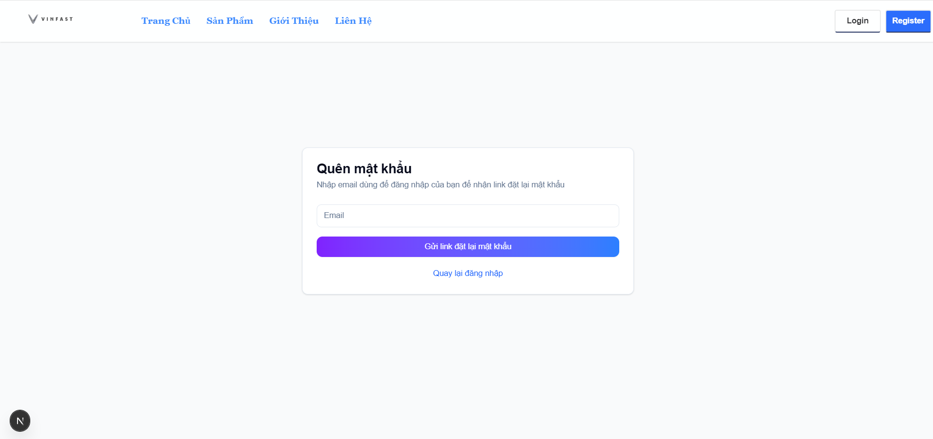 |  |  |  | 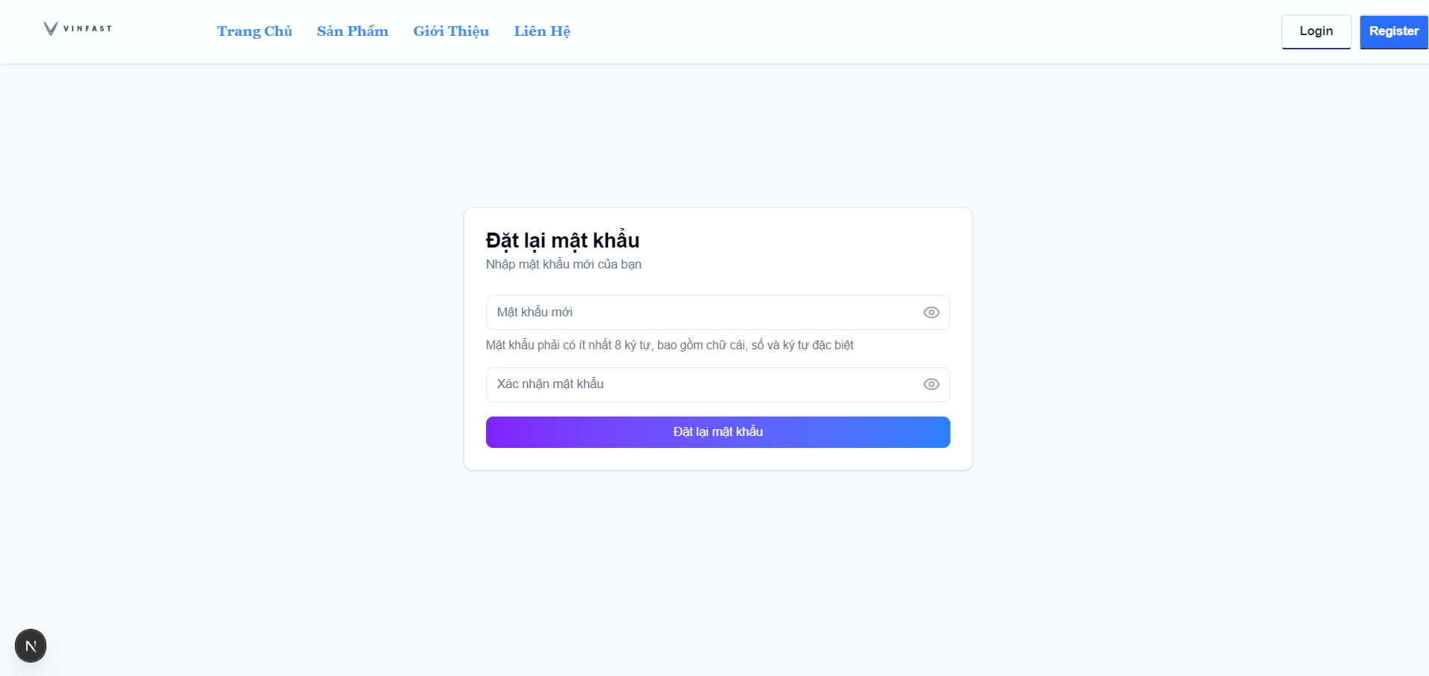
Test Case ID | Mô tả | Hành động | Điều kiện tiên quyết | Kết quả mong đợi | Kết quả thực tế | Kết quả |  |  | Kết quả |  |  | Chú thích
 |  |  |  |  |  | Vòng 1 |  |  | Vòng 2
 |  |  |  |  |  | Trạng thái | Ngày kiểm tra | Người kiểm tra | Trạng thái | Ngày kiểm tra | Người kiểm tra
GUI_SHOW Trang quên mật khẩu
GUI-QMK01 | [Quên mật khẩu] Label |  |  | Label : black - Status : enable | Label : black - Status : enable | Passed | 2025-04-02 | Việt | Passed | 2025-04-03 | Việt
GUI-QMK02 | [Email] Textbox |  |  | Text color : black - Status : enable | Text color : black - Status : enable | Passed | 2025-04-02 | Việt | Passed | 2025-04-03 | Việt
GUI-QMK03 | [Gửi link đặt lại mật khẩu] Button |  |  | Text color : white - Background : purple - Status : enable | Text color : white - Background : purple - Status : enable | Passed | 2025-04-02 | Việt | Passed | 2025-04-03 | Việt
GUI-QMK04 | [Quay lại đăng nhập] Button |  |  | Text color : blue | Text color : blue | Passed | 2025-04-02 | Việt | Passed | 2025-04-03 | Việt
FUNCTION_SHOW Trang xem chi tiết sản phẩm
FUNC-QMK01 | Kiểm tra xem form có yêu cầu một địa chỉ email hợp lệ. | 1. Nhập email hợp lệ(hpa220377@gmail.com) 2. Nhấn gửi link đặt lại mật khẩu | Đã đăng ký tài khoản | Hệ thống chấp nhận và gửi liên kết reset mật khẩu | Hệ thống chấp nhận và gửi liên kết reset mật khẩu | Passed | 2025-04-02 | Việt | Passed | 2025-04-03 | Việt
FUNC-QMK02 | Kiểm tra xem form có yêu cầu một địa chỉ email không hợp lệ. | 1. Nhập email hợp lệ(hpa220377gmail.com) 2. Nhấn gửi link đặt lại mật khẩu | Đã đăng ký tài khoản | Hệ thống thông báo "Email không hợp lệ" | Hệ thống thông báo "Email không hợp lệ" | Passed | 2025-04-02 | Việt | Passed | 2025-04-03 | Việt
FUNC-QMK03 | Kiểm tra mật khẩu mới không đúng yêu cầu về độ dài | 1. Nhập mật khẩu mới có độ dài nhỏ hơn 8 ký tự (B@viet) 2. Nhập lại mật khẩu xác nhận 3. Nhấn đặt lại mật khẩu | Đã đăng ký tài khoản | Hệ thống thông báo "Mật khẩu mới phải có ít nhất 8 ký tự" | Hệ thống thông báo "Mật khẩu mới phải có ít nhất 8 ký tự" | Passed | 2025-04-02 | Việt | Passed | 2025-04-03 | Việt
FUNC-QMK04 | Kiểm tra khi mật khẩu mới và mật khẩu xác nhận không trùng khớp. | 1. Nhập mật khẩu mới hợp lệ 2. Nhập mật khẩu xác nhận không trùng khớp với mật khẩu mới 3. Nhấn đổi mật khẩu | Đã đăng ký tài khoản | Hệ thống thông báo "Mật khẩu xác nhận không khớp" | Hệ thống thông báo "Mật khẩu xác nhận không khớp" | Passed | 2025-04-02 | Việt | Passed | 2025-04-03 | Việt
FUNC-QMK05 | Kiểm tra trường hợp nhấn gửi link lấy link đặt lại mật khẩu nhưng không nhập email | 1. Không nhập email 2. Nhấn gửi link đặt lại mật khẩu | Đã đăng ký tài khoản | Hệ thống thông báo "Vui lòng nhập email" | Hệ thống thông báo "Vui lòng nhập email" | Passed | 2025-04-02 | Việt | Passed | 2025-04-03 | Việt

Đổi mật khẩu
Project Name | Xây Dựng Website Bán Xe Tích Hợp AI Tư Vấn & Đặt Lịch Hẹn Trải Nghiệm
Module Code | Đổi mật khẩu
 | Hoàn thành | Lỗi | Chưa kiểm tra | Bị chăn | Tổng số trường hợp thử nghiệm
Round 1 | 11 | 0 | 0 | 0 | 11
Round 2 | 11 | 0 | 0 | 0 | 11
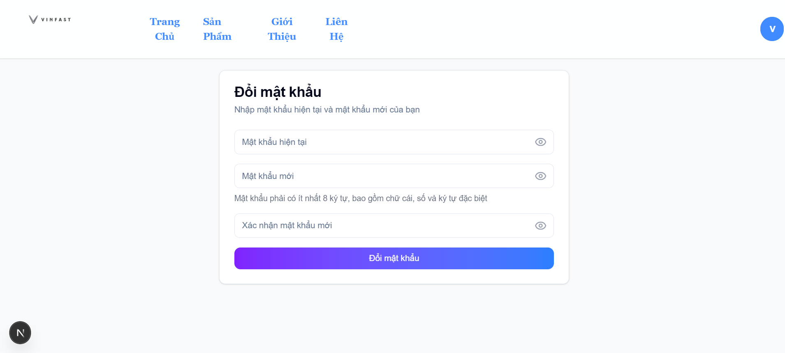
Test Case ID | Mô tả | Hành động | Điều kiện tiên quyết | Kết quả mong đợi | Kết quả thực tế | Kết quả |  |  | Kết quả |  |  | Chú thích
 |  |  |  |  |  | Vòng 1 |  |  | Vòng 2
 |  |  |  |  |  | Trạng thái | Ngày kiểm tra | Người kiểm tra | Trạng thái | Ngày kiểm tra | Người kiểm tra
GUI_SHOW Trang xem sản phẩm
GUI-DMK01 | [Đổi mật khẩu] Label |  |  | Label : black - Status : enable | Label : black - Status : enable | Passed | 2025-04-02 | Việt | Passed | 2025-04-03 | Việt
GUI-DMK02 | [Mật khẩu hiện tại] Textbox |  |  | Text color : black - Status : enable | Text color : black - Status : enable | Passed | 2025-04-02 | Việt | Passed | 2025-04-03 | Việt
GUI-DMK03 | [Mật khẩu mới] Textbox |  |  | Text color : black - Status : enable | Text color : black - Status : enable | Passed | 2025-04-02 | Việt | Passed | 2025-04-03 | Việt
GUI-DMK04 | [Xác nhận mật khẩu mới] Textbox |  |  | Text color : black - Status : enable | Text color : black - Status : enable | Passed | 2025-04-02 | Việt | Passed | 2025-04-03 | Việt
GUI-DMK05 | [Đổi mật khẩu] Button |  |  | Text color : black - Background : purple - Status : enable | Text color : black - Background : purple - Status : enable | Passed | 2025-04-02 | Việt | Passed | 2025-04-03 | Việt
FUNCTION_SHOW Trang xem chi tiết sản phẩm
FUNC-DMK01 | Kiểm tra chức năng đổi mật khẩu khi người dùng nhập đúng mật khẩu hiện tại và mật khẩu mới hợp lệ. | 1. Nhập mật khẩu hiện tại 2. Nhập mật khẩu có ít nhất 8 ký tự, bao gồm chữ, số và ký tự đặc biệt 3. Nhập lại mật khẩu mới 4. Nhấn đổi mật khẩu | Đã đăng nhập thành công | Hệ thống thông báo "Đổi mật khẩu thành công" | Hệ thống thông báo "Đổi mật khẩu thành công" | Passed | 2025-04-02 | Việt | Passed | 2025-04-03 | Việt
FUNC-DMK02 | Kiểm tra đổi mật khẩu khi mật khẩu hiện tại nhập sai | 1. Nhập mật khẩu hiện tại sai 2. Nhập mật khẩu mới hợp lệ 3. Nhập lại mật khẩu mới 4. Nhấn đổi mật khẩu | Đã đăng nhập thành công | Hệ thống thông báo "Mật khẩu hiện tại không đúng" | Hệ thống thông báo "Mật khẩu hiện tại không đúng" | Passed | 2025-04-02 | Việt | Passed | 2025-04-03 | Việt
FUNC-DMK03 | Kiểm tra mật khẩu mới không đúng yêu cầu về độ dài | 1. Nhập mật khẩu hiện tại đúng 2. Nhập mật khẩu mới có độ dài nhỏ hơn 8 ký tự (B@viet) 3. Nhập lại mật khẩu mới 4. Nhấn đổi mật khẩu | Đã đăng nhập thành công | Hệ thống thông báo "Mật khẩu mới phải có ít nhất 8 ký tự" | Hệ thống thông báo lỗi "Mật khẩu mới phải có ít nhất 8 ký tự" | Passed | 2025-04-02 | Việt | Passed | 2025-04-03 | Việt
FUNC-DMK04 | Kiểm tra khi mật khẩu mới và mật khẩu xác nhận không trùng khớp. | 1. Nhập mật khẩu hiện tại đúng 2. Nhập mật khẩu mới hợp lệ 3. Nhập mật khẩu xác nhận không trùng khớp với mật khẩu mới 4. Nhấn đổi mật khẩu | Đã đăng nhập thành công | Hệ thống thông báo "Mật khẩu xác nhận không khớp" | Hệ thống thông báo "Mật khẩu xác nhận không khớp" | Passed | 2025-04-02 | Việt | Passed | 2025-04-03 | Việt
FUNC-DMK05 | Kiểm tra khi mật khẩu mới không chứa ít nhất một ký tự đặc biệt | 1. Nhập mật khẩu hiện tại đúng 2. Nhập mật khẩu mới không chứa ký tự đặc biệt (Newpasssword123) 3. Nhập lại mật khẩu mới để xác nhận 4. Nhấn đổi mật khẩu" | Đã đăng nhập thành công | Hệ thống thông báo "Mật khẩu mới phải chứa ít nhất một ký tự đặc biệt " | Hệ thống thông báo "Mật khẩu mới phải chứa ít nhất một ký tự đặc biệt " | Passed | 2025-04-02 | Việt | Passed | 2025-04-03 | Việt
FUNC-DMK06 | Kiểm tra khi mật khẩu mới không chứa ít nhất một chữ cái | 1. Nhập mật khẩu hiện tại đúng 2. Nhập mật khẩu mới không chứa chữ cái (22032003@) 3. Nhập lại mật khẩu mới để xác nhận 4. Nhấn đổi mật khẩu" | Đã đăng nhập thành công | Hệ thống thông báo "Mật khẩu mới phải chứa ít nhất một chữ cái" | Hệ thống thông báo "Mật khẩu mới phải chứa ít nhất một chữ cái" | Passed | 2025-04-02 | Việt | Passed | 2025-04-03 | Việt

